Minifier-Bundler
Minification des fichiers Jquery et des feuilles de style
Depuis la version v.10, les fichiers jquery, nos fichiers javascript et les feuilles de style principaux sont minifiés. Ce sont les fichiers minifiés qui sont utilisés dans l'application WEB
La version non minifiée restent bien évidemment dans le projet, car c'est la source à utiliser en cas de modification

Une extension Visual studio a été installée pour gérer le regroupement et/ou la minification

Les options de minification ou regroupement sont alors disponibles sur les fichiers sources (js, css)

 | Par click droit sur le fichier en question

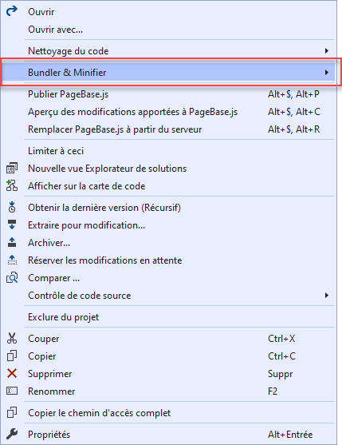
 |  | Minification
 |  | 1. Si le fichier n'a jamais été minifier alors il sera créé et associé au fichier source
 |  | 2. Toute modification du fichier source sera automatiquement répercutée dans le fichier minifié

 |  | Regroupement
 |  | 1. Sélectionner les fichier à regrouper et donner un nom au fichier cible

 |  |  | Ici : PageReferential.js et Referential.js
 |  |  | Fichier cible : ReferentialCommon.js

 |  | 2. Toute modification dans un des fichiers sources sera automatiquement répercutée dans le fichier cible

 |  | 3. Il est possible de minifier le fichier cible

 |  | 4. Toute modification dans un des fichiers sources sera automatiquement répercutée dans le fichier cible et minifié

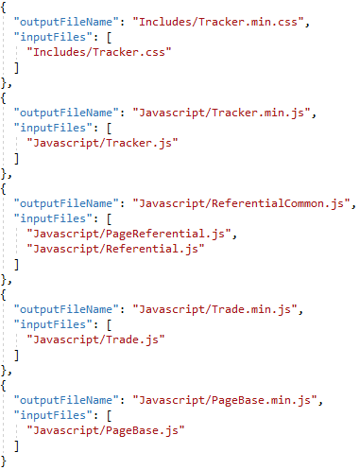

 |  | Un fichier de configuration bundleConfig.json est créé et ensuite alimenté à chaque demande de regroupement et/ou minification

